상품제안서
스터디 워드북(주문제작형) | 상품코드: F23520

 |  |  |  |  |  |  | 02-412-0044 | www.easy1.co.kr
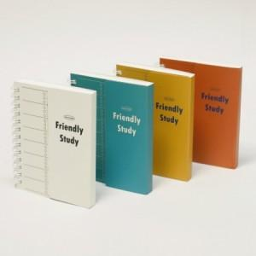

【상세/제작정보】 | <p><span style="background-color: rgb(255, 255, 255); font-family: dotum; font-size: 13px;">※ 1천개 이상 주문시 내지 먹1도 인쇄 추가 가능입니다.</span>​</p>

【인쇄/포장옵션】 | 풀칼라 / OPP(비닐)

【공급단가】 | 수량 | 500~ | 1,000~ | 3,000~ | 5,000~ | 10,000~
*VAT별도 | 단가 | 2,240원 | 2,160원 | 2,080원 | 2,000원 | 1,920원

【상품 URL】 | http://www.easy1.co.kr/src/goods_detail.php?gdno=23520

